界面&功能
界面相关 |  |  |  | 功能规则

1
 | 功能入口
 | 主界面点击设置按钮打开
 | 常规设置界面
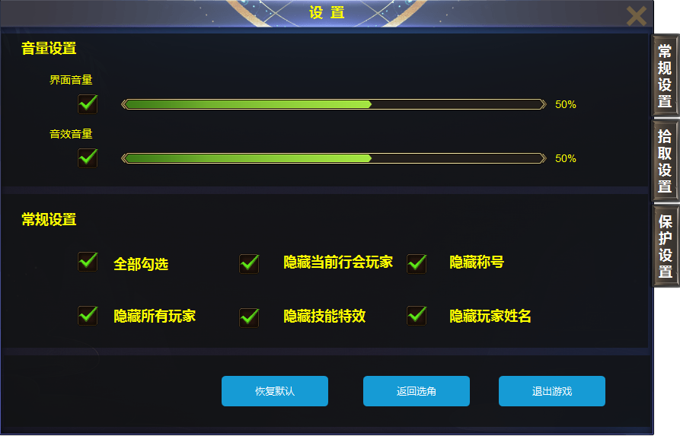
2

3
 |  | 1 | 一级界面 | 1 | 一级界面由主界面点击打开
 |  | 2 | 一级页签及选中状态 |  | ▶ | 打开后默认选中常规设置。
 |  | 3 | 进度条，选中按钮 | 2 | 页签
 |  | 4 | 按钮 |  | ▶ | 有选中状态。
 |  | 5 | 按钮 | 3 | 音量设置：
 |  |  |  |  | ▶ | 可通过拖动进度条滑动调节音量
 |  |  |  |  | ▶ | 不勾选，静音
 |  |  |  | 4 | 常规设置：
4
 |  |  |  |  | ▶ | 默认全部不勾选；玩家外观按职业统一，穿戴装备不改变外观。
 |  |  |  | 5 | 按钮
 |  |  |  |  | ▶ | 点击恢复默认，按钮及勾选充值到初始状态
 |  |  |  |  | ▶ | 点击返回选角，游戏返回到选择角色界面
 |  |  |  |  | ▶ | 点击退出游戏，退出到登录界面

5

 | 拾取设置界面
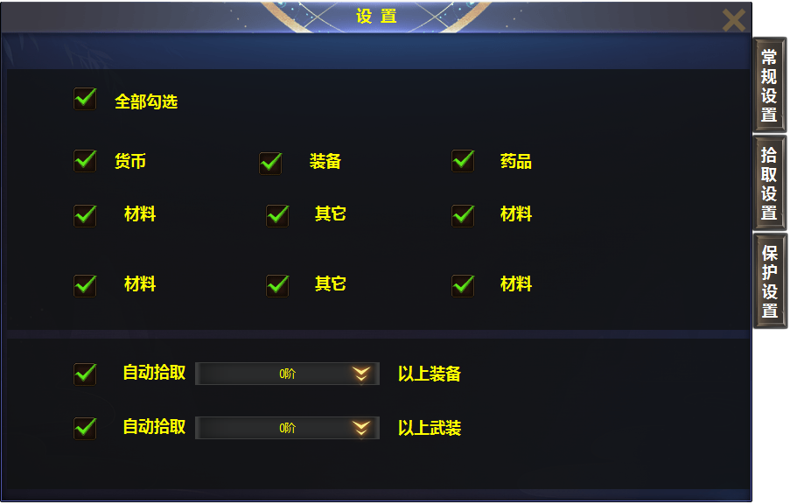
 |  | 1 | 文字框 | 1 | 自动拾取
 |  | 2 | 下拉箭头 |  | ▶ | 初始状态是1阶，点击下拉箭头口打开窗口，窗口显示1-10阶的选项。
 |  |  |  |  |  | 勾选后，阶级数字出现在框内。

1

2

 | 安全保护界面

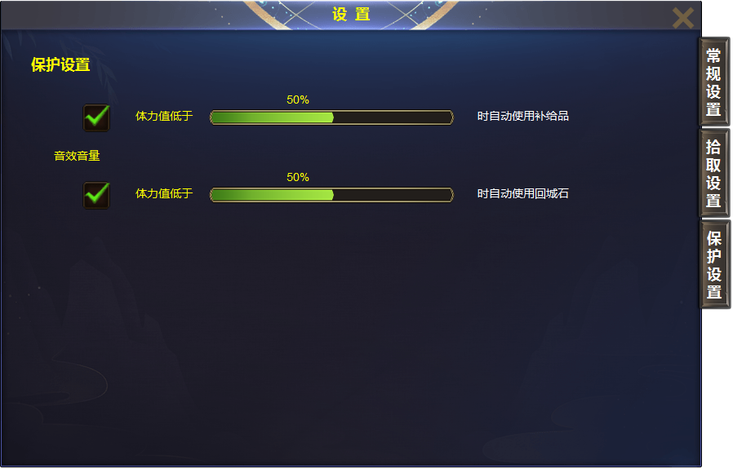

1
 |  | 1 | 进度条 | 1 | 可拖动进度条进行调节
 |  |  |  |  | ▶ | 补给品即为血量药剂，根据后期规划的物品种类，再设定补给品的ID。
 |  |  |  |  | ▶ | 出发保护回城时，包内必须拥有回城石，没有回城石时弹出提示，缺少物品。

